Tabelle1
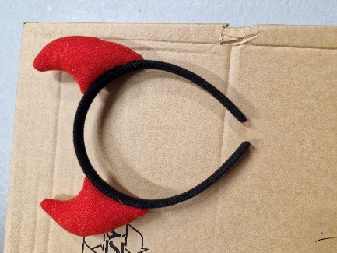


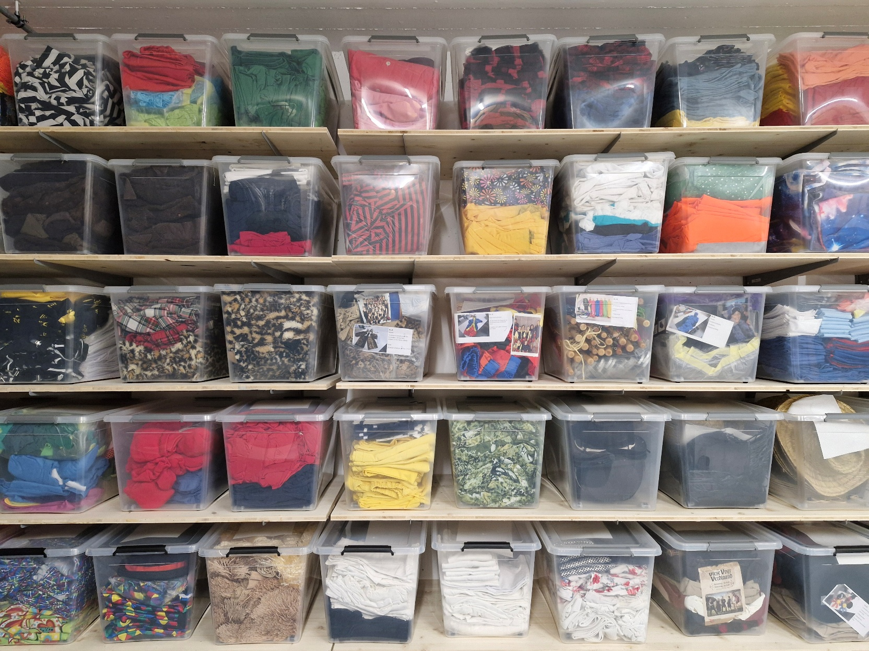
Artikel | Farbe | Anzahl | bestimmt für | Box Nr. | Bild
T-Shirt | sw gestreift | 10 Stück | Kinder | 1 | 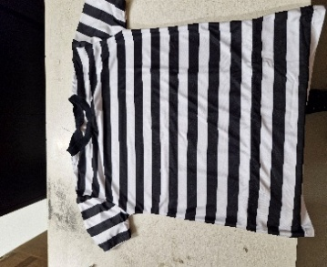
Gymnastikhose | rosa blumig | 15 Stück | Damen | 1 | 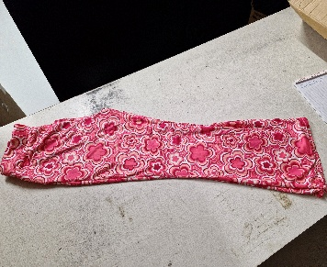
T-Shirt | bunt | 23 Stück | Kinder | 1 | 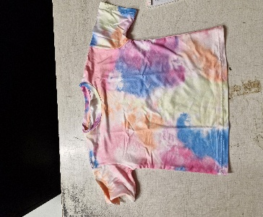
Radlerhosen | bunt | 23 Stück | Kinder | 1 | 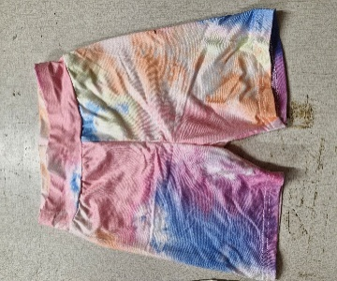
T-Shirt | rot | 26 Stück | Damen | 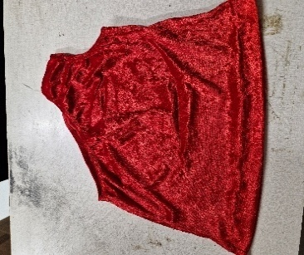 1
Kniesocken | rot | 17 Stück | Erwachsene | 1 | 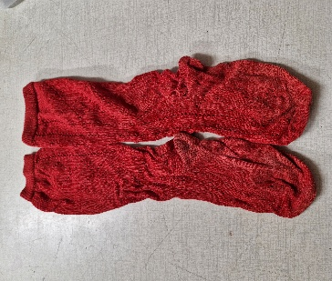
Kostüm | Priester schwarz | 11 Stück | Erwachsene | 2 | 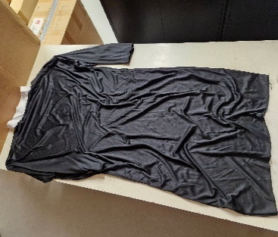
Kleid | weiss | 2 Stück | Erwachsene | 2 | 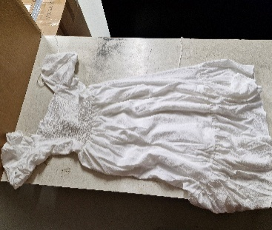
Rock | weiss | 5 Stück | Erwachsene | 2 | 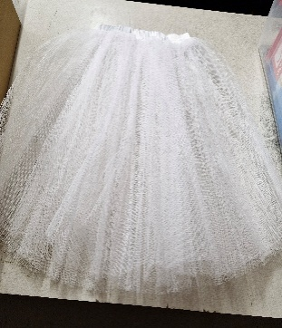
Kleid | blau/rosa | 1 Stück | Erwachsene | 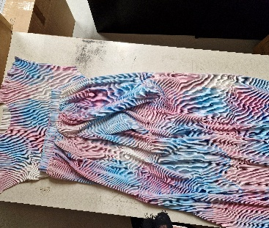 2
Radlerhosen | sw/farbig | 27 Stück | Kinder | 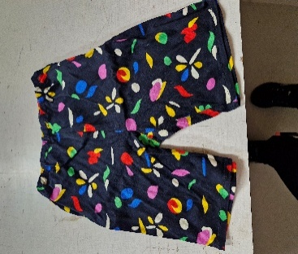 3
Kurzhosen | farbig | 25 Stück | Kinder/Erwach | 3 | 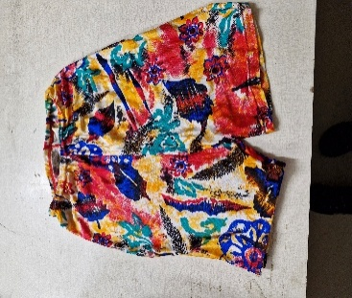
Rock | grün/olive | 17 Stück | Kinder | 3 | 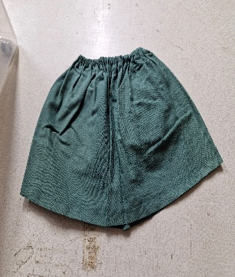
Hosen 3/4 | sw/blumig | 12 Stück | Kinder | 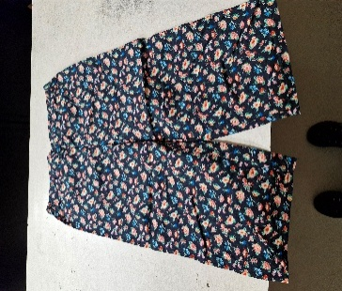 3
Kostüm | golig | 5 Stück | Kinder | 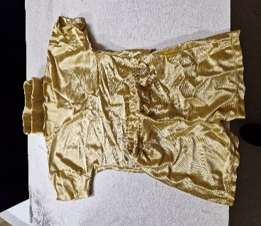 3
Latzhosen | jeans | 5 Stück | Kinder | 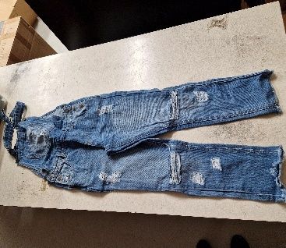 3
T-Shirt | schwarz | 5 Stück | Erwachsene | 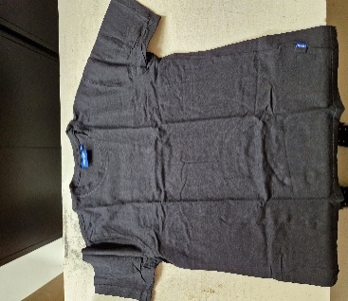 4
Hemd | schwarz | 12 Stück | Erwachsene | 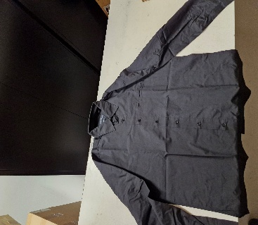 4
Gillet | schwarz | 28 Stück | Erwachsene | 4 | 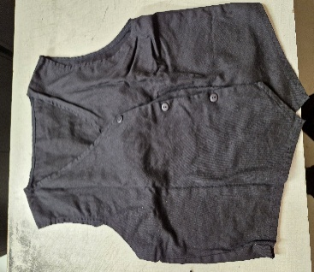
Hut | schwarz | 14 Stück | Erwachsene | 4 | 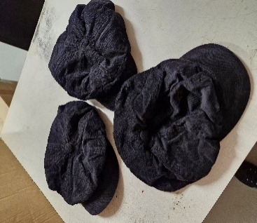
T-Shirt | pink | 25 Stück | Kinder | 5 | 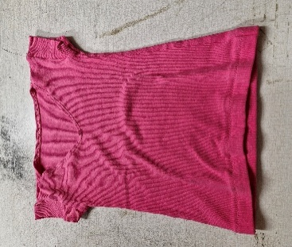
T-Shirt | weiss | 27 Stück | Kinder | 5 | 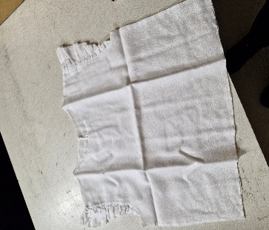
T-Shirt | hellgelb | 21 Stück | Kinder | 5 | 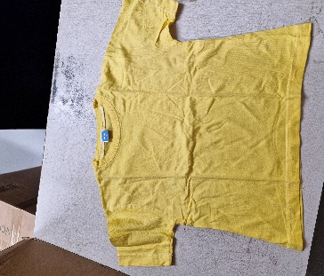
T-Shirt | gelb | 24 Stück | Kinder | 5 | 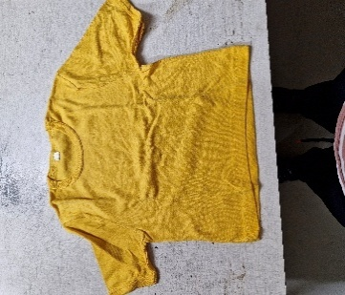
Shirt (ärmellos) | blau | 19 Stück | Erwachsene | 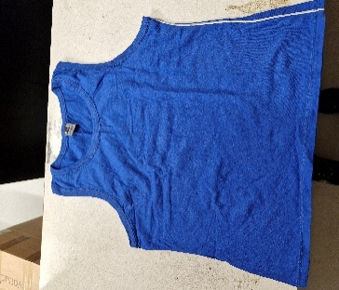 6
T-Shirt | rot | 12 Stück | Erwachsene | 6 | 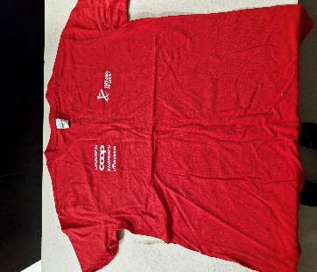
Shirt (ärmellos) | gelb | 12 Stück | Erwachsene | 6 | 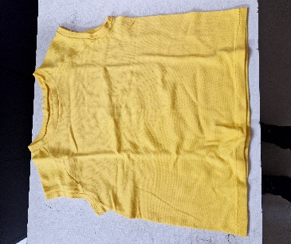
T-Shirt | rot | 7 Stück | Erwachsene | 6 | 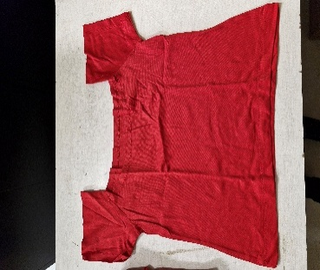
T-Shirt | lachs | 9 Stück | Erwachsene | 6 | 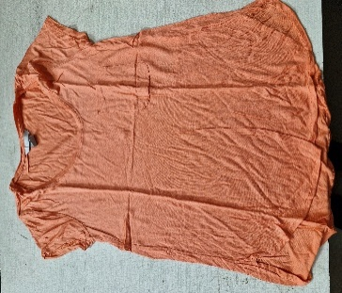
T-Shirt | grün | 8 Stück | Erwachsene | 6 | 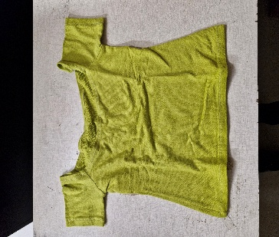
T-Shirt | lachs (hell) | 14 Stück | Erwachsene | 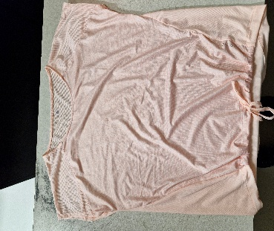 7
T-Shirt | lachs (dunkel) | 18 Stück | Erwachsene | 7 | 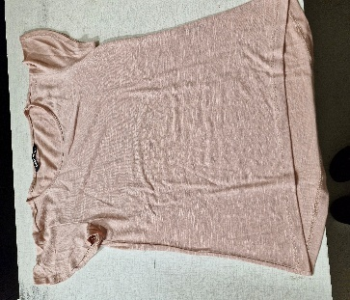
T-Shirt | gelb | 10 Stück | Erwachsene | 7 | 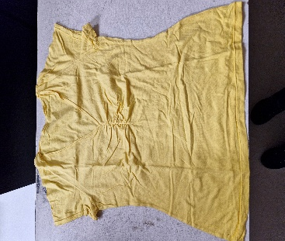
Shirt (ärmellos) | petrol | 21 Stück | Erwachsene | 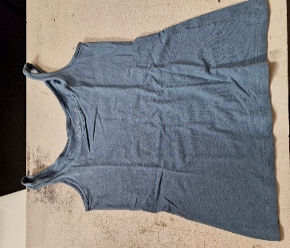 7
Rock | bunt | 23 Stück | Erwachsene | 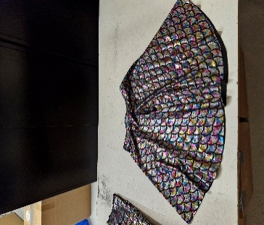 7
Hemd | bl/sw karo | 20 Stück | Erwachsene | 8 | 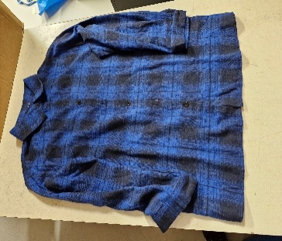
Hemd | rot/sw karo | 18 Stück | Erwachsene | 8
Rock | rot/sw | 15 Stück | Erwachsene | 9 | 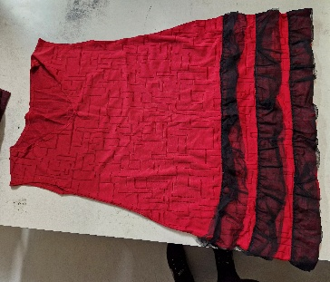
Latzhosen | blau | 7 Stück | Erwachsene | 9 | 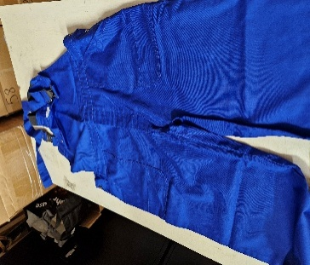
Hemd | Ärzteschürze weiss | 17 Stück | Erwachsene | 9 | 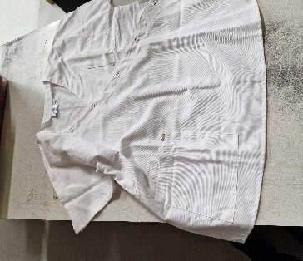
Hemd | rosa | 13 Stück | Erwachsene | 10 | 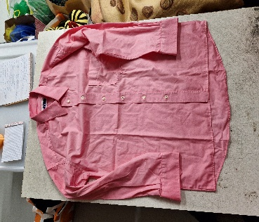
Hemd | rot | 22 Stück | Erwachsene | 10 | 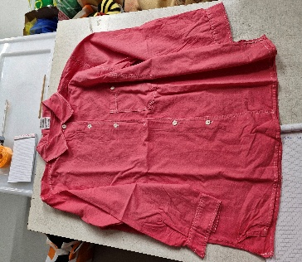
Shirt (ärmellos) | bordeaux | 13 Stück | Kinder | 10 | 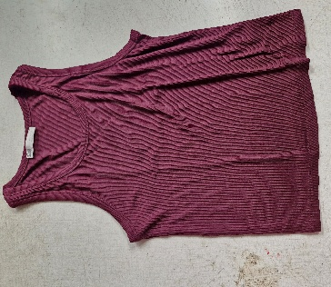
T-Shirt | dunkelblau | 23 Stück | Erwachsene | 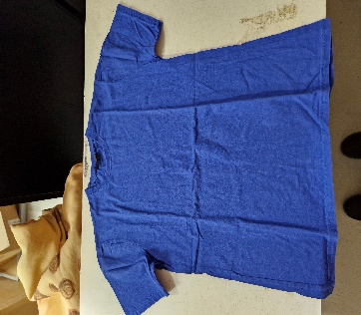 11
T-Shirt | grün | 27 Stück | Erwachsene | 11 | 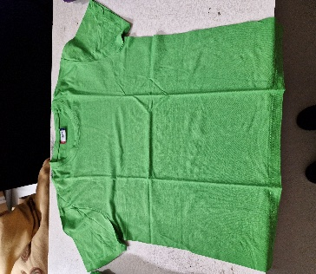
Kurzhosen | grün | 10 Stück | Kinder | 11 | 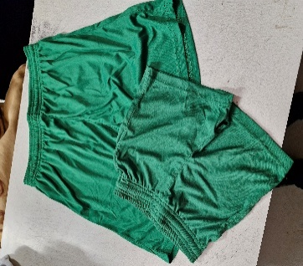
Kurzhosen | grün | 15 Stück | Erwachsene | 11
Hosen 3/4 | rot | 20 Stück | Kinder | 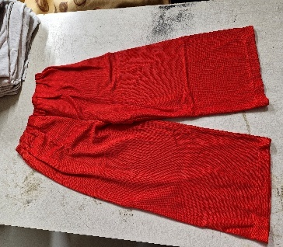 12
Hosen | dunkelblau | 20 Stück | Kinder | 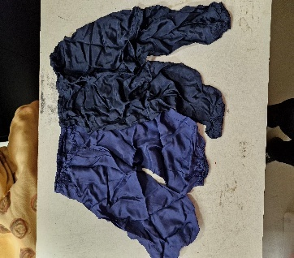 12
Hosen | schwarz | 15 Stück | Kinder | 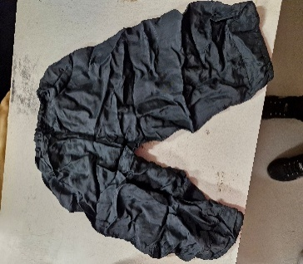 12
Hosen | hellblau | 7 Stück | Kinder | 12 | 
Hosen | hellgrün | 7 Stück | Kinder | 12 | 
Kleid | sw/gestreift | 27 Stück | Erwachsene |  13
T-Shirt | sw/gestreift | 5 Stück | Erwachsene | 13 | 
Hosen | sw adidas | 9 Stück | Erwachsene | 13 | 
Kurzhosen | hellblau adidas | 14 Stück | Kinder | 14 | 
Shirt (ärmellos) | gelb adidas | 6 Stück | Kinder | 14 | 
Kurzhosen | rot | 14 Stück | Erwachsene | 14 | 
Shirt (langarm) | orange Netz | 17 Stück | Erwachsene | 14 | 
Shirt (ärmellos) | blau (STV OE) | 8 Stück | Erwachsene |  15
T-Shirt | grün | 30 Stück | Muki/KiGa |  15
T-Shirt | hellblau (ETV) | 15 Stück | Kinder | 15 | 
Shirt (ärmellos) | blau (ETV) | 9 Stück | Kinder | 15 | 
Hut | weiss | 10 Stück | Erwachsene | 15 | 
Rock | gelb | 9 Stück | Erwachsene | 15 | 
Rock | blau | 13 Stück | Erwachsene | 15
Hosenträger | rot + gelb + blau | 13+12+11 Stk. | Erwachsene |  16
Hosenträger | edelweiss rot+sw | 12+3+2 Stk. | Erwachsene |  16
Fliegen | blau + sw | 11+26 Stk. | Erwachsene | 16 | 
Kostüm | Pfarrer | 20+22 Stk. | Erwachsene |  16
Handschuhe | weiss | 14 Paar | Erwachsene | 16 | 
Gürtel | silber | 14 Paar | Erwachsene | 16
Band | farbig | 20 Stück | Kinder | 16 | 
Rock | orange | 11 Stück | Kinder |  17
Rock | schwarz | 7 Stück | Kinder | 17
Rock | rot (Seide) | 13 Stück | Kinder | 17 | 
Rock | pink | 5 Stück | Erwachsene | 17 | 
Rock | regenbogen | 16 Stück | Kinder | 17 | 
Rock | sw gepunktet | 8 Stück | Kinder |  17
Rock | dunkelblau | 27 Stück | Kinder | 17 | 
T-Shirt | grün diverse | 43 Stück | Kinder | 18 | 
T-Shirt | rot | 22 Stück | Kinder |  18
T-Shirt | violett | 5 Stück | Kinder | 18
T-Shirt | grün diverse | 43 Stück | Kinder | 18 | 
T-Shirt | grau diverse | 31 Stück | Kinder | 19 | 
T-Shirt | schwarz | 22 Stück | Kinder | 19
Radlerhosen | schwarz lang+kurz | 21 Stück | Kinder | 19 | 
Radlerhosen | blau | 23 Stück | Kinder | 19
T-Shirt | olive grün | 6 Stück | Erwachsene | 19 | 
Kleid | Pailetten silber | 11 Stück | Erwachsene | 20 | 
Rock | Pailetten silber | 14 Stück | Erwachsene | 20 | 
T-Shirt | silber | 27 Stück | Erwachsene | 20 | 
T-Shirt | bunt (Galaxi) | 16 Stück | Erwachsene | 21 | 
Hosen | bunt (Galaxi) | 22 Stück | Erwachsene | 21 | 
Hosen | orange (Bauarbeiter) | 21 Stück | Erwachsene | 22 | 
Gillet | violett | 7 Stück | Erwachsene | 22 | 
Rock | grün | 21 Stück | Kinder | 22 | 
Shirt (ärmellos) | violett | 10 Stück | Erwachsene | 23 | 
Hosen 3/4 | schwarz | 10 Stück | Erwachsene | 23 | 
Kleid | türkis | 15 Stück | Erwachsene | 23 | 
Hosen | weiss (Barren) | 10 Stück | Erwachsene |  23
Rock | schwarz | 19 Stück | Erwachsene | 23 | 
Hosen | orange gelb türkis | 28 Stück | Erwachsene | 24 | 
Hemd | blumig | 11 Stück | Erwachsene | 24 | 
Kostüm | Brille farbig | 10 Stück | Erwachsene |  24 | 
Kostüm | Plakette gelb | 17 Stück | Erwachsene | 24
Kostüm | Pirat | 17 Stück | Erwachsene | 25 | 
Hosen 3/4 | rot | 6 Stück | Erwachsene | 26 | 
Hosen 3/4 | schwarz | 7 Stück | Erwachsene |  26
Hosen | schwarz | 17 Stück | Erwachsene | 26 | 
Hosen | dunkelblau | 5 Stück | Erwachsene | 26 | 
Kurzhosen | dunkelblau | 15 Stück | Kinder | 26 | 
Kostüm | Geistli (Umhang) | 11 Stück | Erwachsene |  26
Kostüm | Neandertaler | 23 Stück | Erwachsene | 27+28 | 
Kostüm | Malerkombi | 20 Stück | Erwachsene | 29 | 
T-Shirt | weiss | 27 Stück | Kinder | 30 | 
Gymnastikhose | türkis | 16 Stück | Kinder | 30 | 
Rock | gelb | 13 Stück | Kinder | 30 | 
Shirt (langarm) | schwarz | 23 Stück | Erwachsene | 30 | 
Rock | gelb | 12 Stück | Erwachsene | 30 | 
Kostüm | Zirkuscrew | 7 Stück | Erwachsene | 31 | 
Kostüm | Zirkusdirektor | 2 Stück | Erwachsene | 31 | 
Kostüm | Haifische | 10 Stück | Kinder |  32
Kleid | violett | 13 Stück | Erwachsene | 33 | 
Hosen 3/4 | weiss | 8 Stück | Erwachsene | 33 | 
Hosen 3/4 | weiss | 6 Stück | Kinder | 33 | 
Shirt (langarm) | weiss | 10 Stück | Erwachsene |  33
Gillet | schwarz/silber | 22 Stück | Kinder | 34 | 
Shirt (ärmellos) | schwarz/silber | 15 Stück | Erwachsene | 34 | 
Shirt (ärmellos) | gold | 29 Stück | Erwachsene | 34 | 
Hosen 3/4 | gold | 3 Stück | Kinder |  34
Hosen 3/4 | gelb | 6 Stück | Kinder | 34 | 
Hosen 3/4 | violett | 5 Stück | Kinder | 34 | 
Hosen 3/4 | blau | 5 Stück | Kinder | 34 | 
Shirt (langarm) | rot | 25 Stück | Erwachsene | 34 | 
T-Shirt | rot | 32 Stück | Erwachsene | 35 | 
Stulpen | orange | 20 Paare | Erwachsene | 35 | 
Halstuch | div. Farben | 13 bl., 9 rot, 25 edelw. | Erwachsene | 36 | 
Halstuch | div. Farben | 14 braun, 19 rot | Erwachsene | 36 | 
Band | blau | 18 br., 32 schmal | Erwachsene | 36 | 
Band | orange, rot blau | 17 Stk, 16 Stk. | Erwachsene | 36 | 
Band | schwarz, silber | 13 Stk., 22 Stk. | Erwachsene |  36
Band | div. Farben | 6 rot, 5 blau, 7 gelb | 12 gelb, 17 weiss |  36
Fliegen | bunt | 7 Stück | Erwachsene | 36 | 
Krawatte | div. Farben | 8 rot, 16 ora, 23 sw | Erwachsene | 36
Halstuch | rot / Herzen | 21 Stück |  | 36 | 
Kostüm | Vogel violett | gem. Foto | Erwachsene | 37 | 
Springseil | bunt | 8 Stück | Erwachsene | 38 | 
Schwert | silber | 21 Stück | Kinder |  38
Schirm | regenbogen | 20 Stück |  | 38 | 
Schirm | div. Farben | 7 Stück | Kinder | 38 | 
Kostüm | Boxer | gem. Foto | Kinder |  39
Kostüm | Gepard | gem. Foto | Kinder | 40 | 
Kostüm | Tiger | 7 Stück | Kinder | 41+42
Rock | Schottenrock | 8 Stück | Erwachsene | 42 | 
Hemd | weiss | 29 Stück | Erwachsene |  43
Hosenträger | Skelett | 9 Stück | Erwachsene | 43 | 
Kostüm | Kimono | 4 Stück | Erwachsene | 43 | 
Kleid | Samt beaurdeux | 10 Stück | Erwachsene | 44 | 
Kleid | Samt blau | 10 Stück | Erwachsene | 44 | 
Kleid | Samt grün | 7 Stück | Erwachsene |  45
Kleid | Samt violett | 7 Stück | Erwachsene |  45
Kleid | Samt schwarz | 2 Stück | Erwachsene | 45
Hut | Pilotenhut, Brille, Krawatte | 20 Stück | Erwachsene |  45
Hemd | Hawaii | 27 Stück | Erwachsene | 46 | 
Hut | schwarz | 16 , 17 Cow, 6 Bril | Erwachsene | 47 | 
Hut | Kopfschmuck schwarz | 17 Stück | Erwachsene |  47
Hut | weiss rot | 11 Stück | Erwachsene | 47 | 
Kostüm | Cheer Leaders gelb | 10 Stück | Erwachsene |  48
Kostüm | Cheer Leaders rot | 19 Stück | Erwachsene | 48 | 
Kostüm | schwarz orange | gem. Foto | Erwachsene | 49 | 
Perücken | div. Farben | 16 Stück | Erwachsene | 50 | 
Kostüm | Engel Flügel | 10 Stück | Erwachsene | 50 | 
Hut | Stroh Safari | 27 Stk, 14 Stk | Erwachsene | 51 | 
Perücken | schwarz | 29 Stück | Erwachsene | 52 | 
Hut | Zylinder schwarz | 25 Stück | Erwachsene | 53
Kostüm | Safari | 22 Stück | Erwachsene | 54
Hosen 3/4 | gelb | 18 Stück | Kinder | 55 | 
Hosen 3/4 | weiss | 12 Stück | Kinder/Erwach | 55 | 
Kostüm | Matrose | 26 Stück | Kinder | 55 | 
T-Shirt | dunkelblau | 15 Stück | Kinder | 56 | 
T-Shirt | dunkelblau | 8 Stück | Erwachsene | 56
Kostüm | Spiderman | 25 Stück | Kinder |  56
Kostüm | Spiderman | 25 Stück | Kinder | 57 | 
Kostüm | div. Fische Muki |  | Kinder | 58 | 
Kurzhosen | braun | gem. Foto | Kinder/Erwach | 59 | 
Kleid | rot | 6 Stück | Erwachsene |  60
Kleid | schwarz | 4 Stück | Erwachsene | 60
Kleid | gelb | 3 Stück | Erwachsene | 60
T-Shirt | rot | 11 Stück | Erwachsene | 60 | 
Kostüm | 60er Jahre | 15 Stück | Erwachsene | 60 | 
Kostüm | gem. Foto |  | Erwachsene | 61 | 
Hut | Cowboy | 8 Stk. braun 8 Stk. Rot | Erwachsene | 62 | 
Hosen | Country | 12 Stück | Erwachsene | 62 | 
Kostüm | Umhang schwarz | 10 Stk. Gr. + 12 Stk. kl. | Erw. und Ki. | 63 | 
Hut | blau | 26 Stück | Erwachsene | 63 | 
Hut | rot topfförmig | 25 Stück | Erwachsene | 63
Kostüm | Federn div. Farben |  |  | 63 | 
Kostüm | Skelett | gem. Foto | Kinder | 64 | 
Shirt (ärmellos) | weiss | 22 Stück | Kinder | 65 |  
Shirt (ärmellos) | weiss | 20 Stück | Kinder | 65
Shirt (ärmellos) | pink | 16 Stück | Kinder | 65 | 
Shirt (ärmellos) | orange | 4 Stück | Kinder | 65
Shirt (ärmellos) | blau | 7 Stück | Kinder | 65
Shirt (ärmellos) | grün | 15 Stück | Kinder | 65
Shirt (ärmellos) | schwarz | 21 Stück | Kinder | 65
Shirt (ärmellos) | schwarz | 23 Stück | Kinder | 65 | 
Hut | Tiroler | 18 Stück |  | 66 | 
Hut | Melone sw | 13 Stück |  | 66 | 
Hut | Safari | 6 Stück |  |  66
Hut | Zylinder schwarz | 4 Stück |  | 66 | 
Hut | Blume | 19 Stück |  | 66 | 
Kostüm | viese Vogt Verdinand |  |  |  67
Rock | weiss | 16 Stück | Erwachsene | 68 | 
Kleid | weiss blumig | 17 Stück | Erwachsene |  68
Kleid | schwarz silber | 12 Stück | Kinder |  68
T-Shirt | weiss | 32 Stück | Kinder |  69
Shirt (ärmellos) | weiss | 8 Stück | Kinder | 69 | 
T-Shirt | weiss | 11 Stück | Erwachsene | 69 | 
T-Shirt | weiss | 7 Stück | Kinder |  69
Shirt (ärmellos) | weiss | 9 Stück | Erwachsene | 69 | 
Leggins | schwarz | 16 Stück | Kinder | 70 | 
Shirt (langarm) | schwarz | 17 Stück | Kinder | 70 | 
Hosen | creme | 6 Stück | Kinder | 70 | 
Shirt (langarm) | creme | 6 Stück | Kinder | 70 | 
Hosen | weiss | 18 Stück | Kinder | 70 | 
Leggins | weiss | 18 Stück | Kinder | 70 | 
Leggins | schwarz (Einzelstücke) | 8 Stück | Kinder | 70
Rock | Bast naturbraun | 17 Stück | Erwachsene | 71 | 
Rock | Bast lachs | 10 Stück | Erwachsene | 71 | 
Hosen | bunt (Clown) | 23 Stück | Erwachsene | 72 | 
Hut | Clown | 13 Stück | Erwachsene | 72 | 
Fliegen | Clown | 22 Stück | Erwachsene | 72
Hemd | grün (Flowerpower) | 17 Stück | Erwachsene | 73 | 
Hemd | violett (Flowerpower) | 21 Stück | Erwachsene | 73 | 
Stulpen | gem. Foto |  |  | 74 | 
Kostüm | Zauberin | 8 Stück | Erwachsene | 75 | 
T-Shirt | weiss | 19 Stück | Kinder | 76 | 
Hosen | weiss | 2 Stück | Erwachsene | 76 | 
Hosen | weiss (Seide) | 7 Stück | Erwachsene |  76
Kostüm | Hippi | 18 Stück | Kinder | 76 | 
Kostüm | Kanibale | 8 Stück | Erwachsene |  77
Hemd | Matrose | 24 Stück | Kinder | 78 | 
T-Shirt | Kapuze schwarz | 20 Stück | Kinder | 78 | 
Hemd | weiss | 17 Stück | Erwachsene | 79 | 
Shirt (ärmellos) | mint | 25 Stück | Kinder | 79 | 
Shirt (langarm) | schwarz | 17 Stück | Erwachsene | 79 | 
Shirt (ärmellos) | rot | 18 Stück | Kinder | 79 | 
Kostüm | Leuchten (Aktive) | 10 Stück | Erwachsene | 80 | 
Kostüm | Schweinenasen | 12 Stück | Erwachsene | 80 | 
Kostüm | Badekappen | 6 Stück | Erwachsene | 80 | 
Band | Stirnband blau | 17 Stück | Erwachsene | 80 | 
Kostüm | Vogelscheuche | 8 Stück | Erwachsene | 81 | 
T-Shirt | braun | 10 Stück | Kinder | 81 | 
Shirt (langarm) | braun | 9 Stück | Erwachsene | 81 | 
Leggins | braun | 9 Stück | Erwachsene | 81 | 
Jäckli | weiss | 21 Stück | Erwachsene | 82 | 
Kostüm | weiss (Petrus) | 1 Stück | Erwachsene | 82 | 
Pantominentuch | weiss | 1 Stück | für Bühne | 82
Kostüm | BadMan | 1 Stück | Erwachsene | 82 | 
Handschuhe | rot | 21 Stück | Erwachsene | 83 | 
Kostüm | Rosen | 21 Stück |  | 83 | 
Kostüm | Tuch rot | 21 Stück | Erwachsene | 83 | 
Mantel | beige | 10 Stück | Kinder | 83 | 
Kostüm | Hosenkleid | 1 Stück | Erwachsene | 83 | 
Kostüm | Umhang sw/rot | 1 Stück | Erwachsene | 83 | 
Kostüm | Teufel Utensilien |  | Erwachsene | 83 | 
Kostüm | Teufelshörner | 20 Stück | Kinder | 83 | 
Kostüm | Kugeln | 19 Stück |  | Deko | 
T-Shirt | DHL | 16 Stück | Erwachsene | 84 | 
Kostüm | Haargummi silber | 13 Stück |  | 84 | 
Kostüm | Haargummi grün | 13 Stück |  | 84 | 
Shirt (ärmellos) | weiss | 27 Stück | Kinder/Erwach | 84 | 
Pyjama | blau | 8 Stück | Erwachsene | 85 | 
Pyjama | rot | 17 Stück | Erwachsene | 85 | 
Pyjama | grün | 21 Stück | Erwachsene | 85 | 
Pyjama | türkis | 13 Stück | Erwachsene | 85 | 
Kostüm | Badman | 1 Stück | Erwachsene | 85 | 

